Macro
Experiências práticas
Design
Gestão de Pessoas
Pensadores
Estoicismo
Antifrágil
Pensamento Ágil
Analytics
Espiritualidade
Estudos e Universidades

Temas percorridos
Conceitos de liderança
Valores da liderança
Liderança positiva
Agilidade
Antigragilidade
Filosofia estoica
Neurociência
Mentalidade para líderes
Design
Mindset Organizacional
Management 3.0
Inteligência emocional
Gestão por performance
Comportamentos de auta performance
Características de coachs
Espiritualidade
Lideranças tóxicas
... qual o próximo?

Sugestões do Linkedin - apenas um check
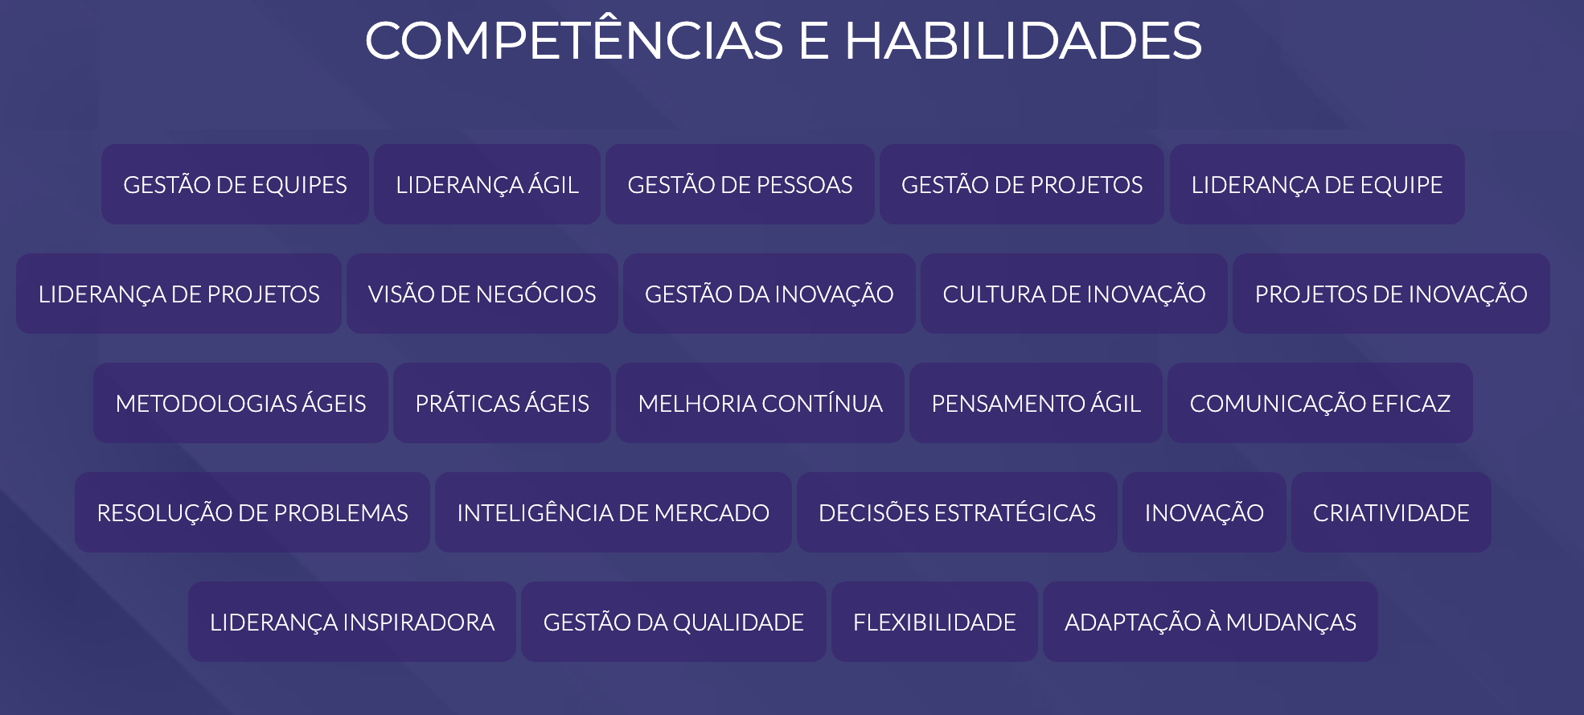

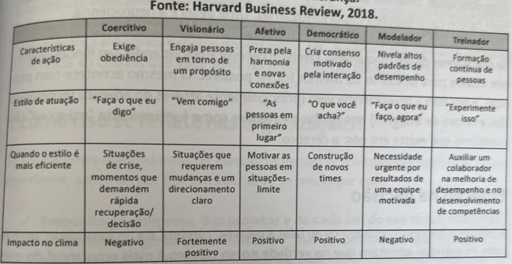

Padrões de liderança por Ned Herrmann
Analítico / lógico:
Líderes com forte preferência neste quadrante tendem a ser orientados por dados, lógicos e críticos. Eles podem focar em fatos, tomar decisões objetivas e valorizar a competência. Podem ser vistos como racionais, mas às vezes críticos ou distantes.
Controlador
Planejador/a. Tem autodisciplina, precisão e prestam muita atenção aos detalhes, o que as torna meticulosas e prefeccionistas. Estão sempre dentro do cronograma e gostam de construir coisas.
Experimental
Valor à liberdade e originalidade. Extremamente criativas, impetuosas e imaginativas. Não costuma seguir regras e muito menos se apegar a detalhes. Correm risco e são comprometidas com as mudanças.
Relacional
Voltadas para o social e observadoras, informais e afetuosas, conciliadoras e persuasivas. Geralmente preocupadas com o impacto do trabalho sobre o pessoal e costuma estimular a cooperaçãop e progresso e as atividades sociais.

